要件定義
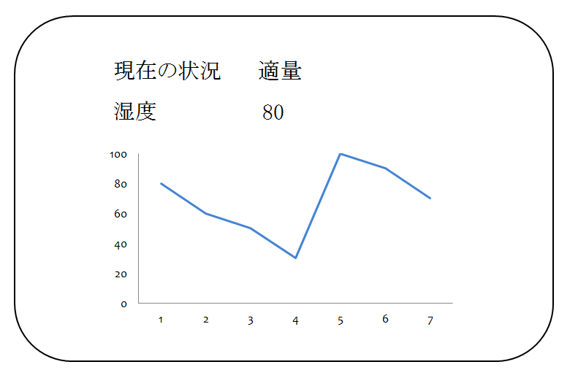
●基本情報
・機能概要： | 植物の水やりを的確に行うために、湿度を取得して管理する。

●画面要件
・画面概要： | 取得した湿度を表示する。

●画面イメージ

